物流情報
★余裕をもった納期設定、よろしくお願いいたします★

■フロー
 | 受注 | お客様または担当者がorder@spacecool.jp（受注専用アドレス）に見積書 兼 注文依頼書を送付する
 | テクニカル | 見積書 兼 注文依頼書を確認し、各出荷元へ出荷依頼書を発行する
 | コーポレート | アライアンス事務からfreee会計に連携された請求書と見積書 兼 注文依頼書に相違が無いか確認し、商品到着後メールにて納品書を送付
 |  | 売上計上日は納品日・請求書は月末締め・翌月末支払期限とし、翌月初1～2営業日内にメールにて送付
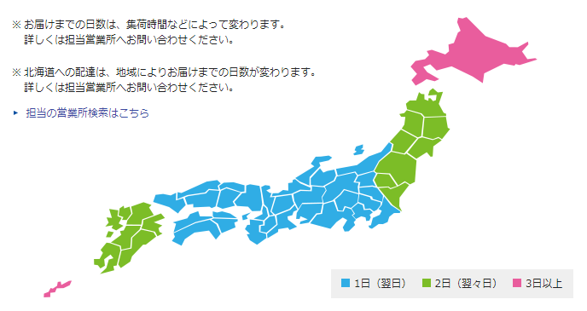

■出荷
 | ・緊急を要する場合などは別途ご相談ください

■納品日
 | ・納品日（届日数）は場所によって異なります
 | （出荷依頼メールのCCに担当者を入れるので、
 | 出荷担当者から出荷日のお知らせを確認し、納品日を確認してください）
 | ・参考に佐川急便の届日数を右に添付いたします
 | （原則、フィルムは大阪・帆布は福井から発送となります）

■フィルム
 | ・ニチモウが取りまとめ
 | ・切売と箱売で発送元（倉庫）が異なる。
 | ・運送会社の送付票の発送元住所は倉庫の住所。デリバリーでミスが生じた場合、倉庫に連絡がいくようにすることが目的です。
 | ・荷物にはSC社発行の送付状を添付。

 | 箱売 |  | 項目 | 費用 | 単位 | 備考
 | 委託先 | 入江運輸倉庫（株） | 保管料(1期) | 22 | 円/本 | 年間倉庫費用792円/本
 | 住所 | 大阪市港区石田 | 入出庫料 | 33 | 円/本
 | 製品サイズ | 1250mm巾×25m | 1箱のみ発送時の運賃 | 1000 | 円/本 | 定額。国内北海道、沖縄、離島別途
 | 発送形態 | 段ボールケース入り | 2箱以上の運賃※ | 800 | 円/本 | 定額。国内北海道、沖縄、離島別途
 | 納期 | 倉庫へ午前中までの出荷指示で、最短翌日出荷 | ※例）３箱送る場合の運賃：800円×3箱=2400円 これに出庫料33円×3箱=99円がかかる。
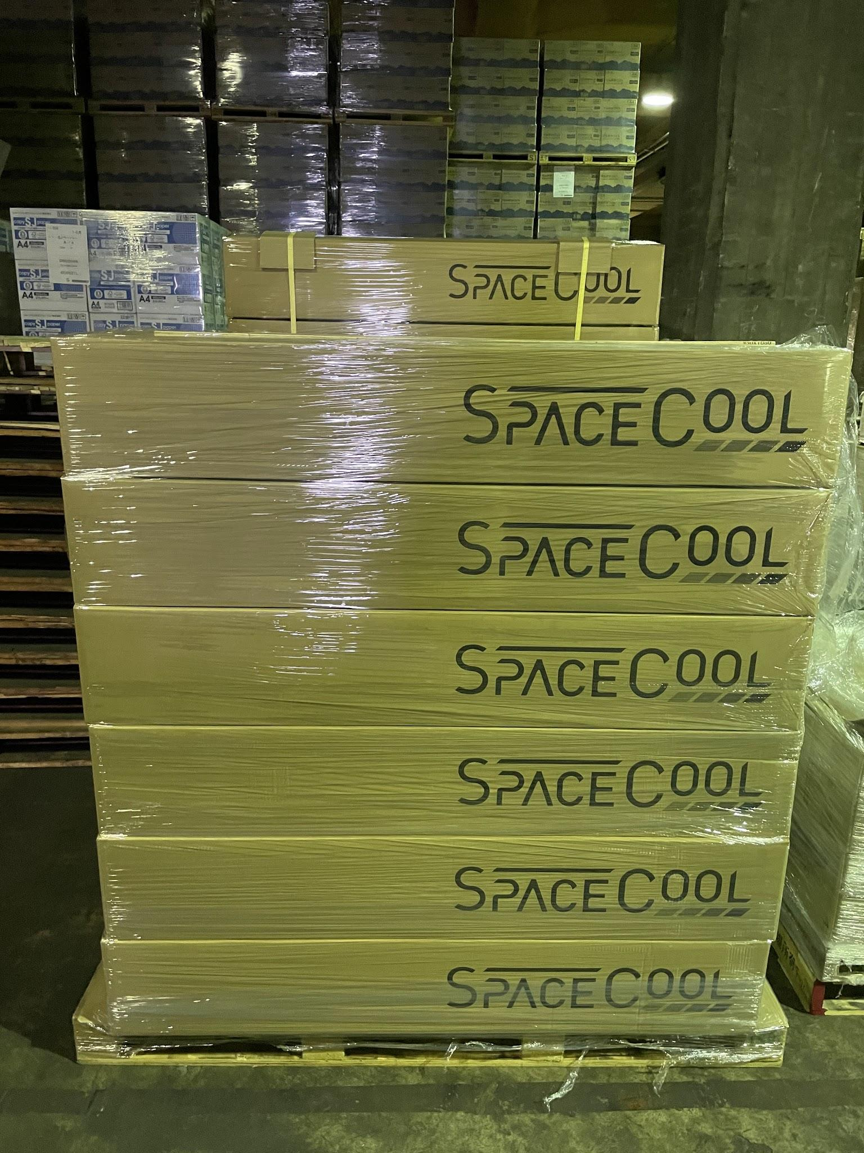
 | 利用運送会社 | 路線便等
 | 請求方法 | 月末にまとめて請求
 | 梱包情報 |  |  |  | ←入江運輸倉庫
 | 重量(梱包前) | 12~13kg |  |  | 箱サイズ 24cm✕24cm✕130cm
 | 重量(梱包後) | 13~14kg
 | 梱包サイズ | 長1300㎜×幅235㎜×高225㎜ |  |  |  | ↓オガサハラ梱包

 | 切売 (例：白色マット4m)
 | 委託先 | （株）オガサハラ
 | 住所 | 大阪府貝塚市
 | 製品サイズ | 1250mm巾×1m巻～
 | 梱包 | 3インチ紙管に巻き付け |  |  |  |  | -
 |  | 緩衝材＋クラフト包装 | 項目 | 費用 | 単位 | 備考
 | 納期 | 倉庫へ午前中までの出荷指示で、最短翌日出荷 | 保管料 | 0 | 円/本 | 切売用は少量のため0円。
 | 利用運送会社 | 佐川急便 | カット&梱包費 | 3890 | 円/本
 | 請求方法 | 月末にまとめて請求 | 運賃 | 2000 | 円/回 | 国内北海道、沖縄、離島別途。本数によって多少変動。

■膜材料
 | ・山本運輸がとりまとめ
 | ・運送会社の送付票の発送元住所は倉庫の住所。デリバリーでミスが生じた場合、倉庫に連絡がいくようにすることが目的です。
 | ・荷物にはSC社発行の送付状を添付。
 | ・月末にまとめて請求

 | 50m売 |  | ・CSC(カンボウプラス)5m以上（注意：保管場所から移送時間も考慮すること）
 | 委託先 | 山本運輸 | 項目 | 費用 |  | 備考
 | 住所 | 福井県鯖江市 | カット費 | 長さに等により変動 |  | 機械の空き状況等で、時間がかかる場合あり
 | 製品サイズ | 103cm×50m | ・山本運輸5m以下
 | 発送形態 | クラフト包装 | 項目 | 費用 | 単位 | 備考
 | 納期 | 倉庫へ午前中までの出荷指示で、最短翌日出荷 | カット費 | 500 | 円/5m以下まで | 1カットごとに費用発生
 | 請求方法 | 月末にまとめて請求
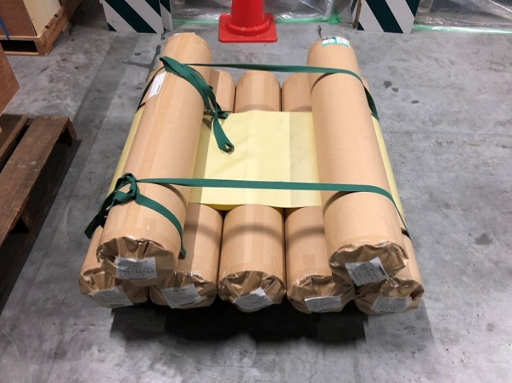

膜材料_ロール品梱包→
 |  |  |  |  |  | ↓膜材料_カット品梱包

■備考
 | ・緊急案件用に、エネ研にいくつか在庫置いおります
 | ・現状、梱包・発送に5000円を積んで見積書発行いただいていると思いますが、基本は押しなべてこの枠内に収まると思います
 | ・運送会社の送り状の発送元は、倉庫会社となります。デリバリー中にトラブルが生じた際に窓口となっていただくためです
 | ・荷物には、SC社発行の送付状を付けます
 | ・納品書はお客様事務所に商品が到着後、freeeにて送付します

■守秘情報
 | ・ニチモウ、ジェイネットコーティング・・・守秘レベル高。絶対外に出さない
 | ・カンボウプラス・・・プレスリリースしているので、出して問題ない

